Ejemplo 1 Min
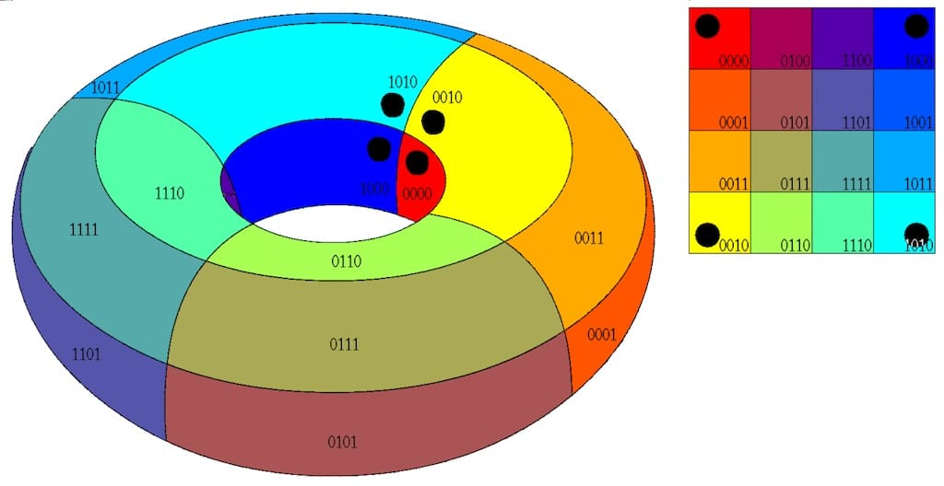
 |  |  | Mintérminos
Tabla de verdad |  |  |  |  |  |  | Grupos: 2^n = 1, 2, 4, 8, etc

A | B | C | Z | 1) Llenar el mapa de Karnaugh | Mapa de Karnaugh
0 | 0 | 0 | 0 | 2) Agrupar | C \ AB | 0 0 | 0 1 | 1 1 | 1 0
0 | 0 | 1 | 0 | 3) Obtener la funcion | 0 | 0 | 0 | 1 | 1
0 | 1 | 0 | 0 |  | 1 | 0 | 1 | 1 | 1
0 | 1 | 1 | 1
1 | 0 | 0 | 1
1 | 0 | 1 | 1
1 | 1 | 0 | 1 |  |  | Rojo | A
1 | 1 | 1 | 1 |  |  | Amarillo | BC
 |  |  |  |  |  | Z= | Rojo + Amarillo

 |  |  |  |  |  | Z= | A+BC

Grupo 1
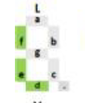
 |  |  |  |  | Palabra: Elefante
Tabla de verdad |  |  |  |  | Segmento a

A | B | C | Z
0 | 0 | 0 | 1
0 | 0 | 1 | 0
0 | 1 | 0 | 1 | 1) Llenar el mapa de Karnaugh
0 | 1 | 1 | 1 | 2) Agrupar
1 | 0 | 0 | 1 | 3) Obtener la funcion
1 | 0 | 1 | 0 |  |  |  |  | Grupos: 2^n = 1, 2, 4, 8, etc
1 | 1 | 0 | 0
1 | 1 | 1 | 1
 |  |  |  |  |  | Mapa de Karnaugh
 |  |  |  |  |  | C \ AB | 0 0 | 0 1 | 1 1 | 1 0
 |  |  |  |  |  | 0 | 1 | 1 | 0 | 1
 |  |  |  |  |  | 1 | 0 | 1 | 1 | 0

 |  |  |  |  |  |  | Rojo | ~A~C
 |  |  |  |  |  |  | Amarillo | BC
 |  |  |  |  |  |  | Verde | A~B~C
 |  |  |  |  |  |  | Z= | Rojo + Amarillo+ Verde
 |  |  |  |  |  |  | Z= | ~A~C + BC + A~B~C

Grupo 2
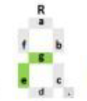
 |  |  |  |  | Palabra: Capibara
Tabla de verdad |  |  |  |  | Segmento a

A | B | C | Z
0 | 0 | 0 | 0
0 | 0 | 1 | 1
0 | 1 | 0 | 1 | 1) Llenar el mapa de Karnaugh
0 | 1 | 1 | 0 | 2) Agrupar
1 | 0 | 0 | 0 | 3) Obtener la funcion
1 | 0 | 1 | 1 |  |  |  |  | Grupos: 2^n = 1, 2, 4, 8, etc
1 | 1 | 0 | 0
1 | 1 | 1 | 1
 |  |  |  |  |  | Mapa de Karnaugh
 |  |  |  |  |  | C \ AB | 0 0 | 0 1 | 1 1 | 1 0
 |  |  |  |  |  | 0 | 0 | 1 | 0 | 0
 |  |  |  |  |  | 1 | 1 | 0 | 1 | 1

 |  |  |  |  |  |  | Rojo | ~A~BC
 |  |  |  |  |  |  | Amarillo | ~AB~C
 |  |  |  |  |  |  | Verde | AC
 |  |  |  |  |  |  | Z= | Rojo + Amarillo+ Verde
 |  |  |  |  |  |  | Z= | ~A~BC + ~AB~C + AC

Grupo 4
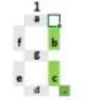
 |  |  |  |  | Palabra: Calle-11
Tabla de verdad |  |  |  |  | Segmento a

A | B | C | Z
0 | 0 | 0 | 1
0 | 0 | 1 | 1
0 | 1 | 0 | 0 | 1) Llenar el mapa de Karnaugh
0 | 1 | 1 | 0 | 2) Agrupar
1 | 0 | 0 | 1 | 3) Obtener la funcion
1 | 0 | 1 | 0 |  |  |  |  | Grupos: 2^n = 1, 2, 4, 8, etc
1 | 1 | 0 | 0
1 | 1 | 1 | 0
 |  |  |  |  |  | Mapa de Karnaugh
 |  |  |  |  |  | C \ AB | 0 0 | 0 1 | 1 1 | 1 0
 |  |  |  |  |  | 0 | 1 | 0 | 0 | 1
 |  |  |  |  |  | 1 | 1 | 0 | 0 | 0

 |  |  |  |  |  |  | Rojo | ~A~B
 |  |  |  |  |  |  | Amarillo | A~B~C

 |  |  |  |  |  |  | Z= | Rojo + Amarillo
 |  |  |  |  |  |  | Z= | ~A~B + A~B~C

Grupo 5
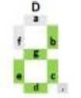
 |  |  |  |  | Palabra: Libertad
Tabla de verdad |  |  |  |  | Segmento a

A | B | C | Z
0 | 0 | 0 | 0
0 | 0 | 1 | 0
0 | 1 | 0 | 0 | 1) Llenar el mapa de Karnaugh
0 | 1 | 1 | 1 | 2) Agrupar
1 | 0 | 0 | 0 | 3) Obtener la funcion
1 | 0 | 1 | 0 |  |  |  |  | Grupos: 2^n = 1, 2, 4, 8, etc
1 | 1 | 0 | 1
1 | 1 | 1 | 0
 |  |  |  |  |  | Mapa de Karnaugh
 |  |  |  |  |  | C \ AB | 0 0 | 0 1 | 1 1 | 1 0
 |  |  |  |  |  | 0 | 0 | 0 | 1 | 0
 |  |  |  |  |  | 1 | 0 | 1 | 0 | 0

 |  |  |  |  |  |  | Rojo | ~ABC
 |  |  |  |  |  |  | Amarillo | AB~C

 |  |  |  |  |  |  | Z= | Rojo + Amarillo
 |  |  |  |  |  |  | Z= | ~ABC + AB~C

